Этап 1. Тест-анализ

Декомпозиция логики полей формы
Основные объекты | Дальнейшая декомпозиция объектов тестирования
Поле с вводом часов | Целые числа до 0
 | Целые числа от 0 до 23 включительно
 | Целые числа от 24
 | Автопростановка нуля перед однозначными числами
 | Поле заполнено
 | Поле пустое
Поле с вводом минут | Целые числа до 0
 | Целые числа от 0 до 59 включительно
 | Целые числа от 60
 | Автопростановка нуля перед однозначными числами
 | Поле заполнено
 | Поле пустое
Поля с вводом адреса "Откуда" и "Куда" | Ввод адреса из списка
 | Ввод адреса не из списка
 | Удаление пробелов до адреса
 | Удаление пробелов после адреса
 | Строчные буквы
 | Заглавные буквы
 | Поле заполнено
 | Поле пустое
Режим поездки "Свой". Транспорт "Собственный автомобиль" | Стоимость поездки, 20 р/км
 | Время / средняя скорость | 00:01-08:00 / 45 км/ч
 |  | 08:01-12:00 / 30 км/ч
 |  | 12:01-18:00 / 40 км/ч
 |  | 18:01-22:00 / 25 км/ч
 |  | 22:01-00:00 / 45 км/ч
 | Активен только 1 режим поездки
Расчёт времени поездки происходит по формуле: | t (время) = S (Рассктояние) / V (скорость)
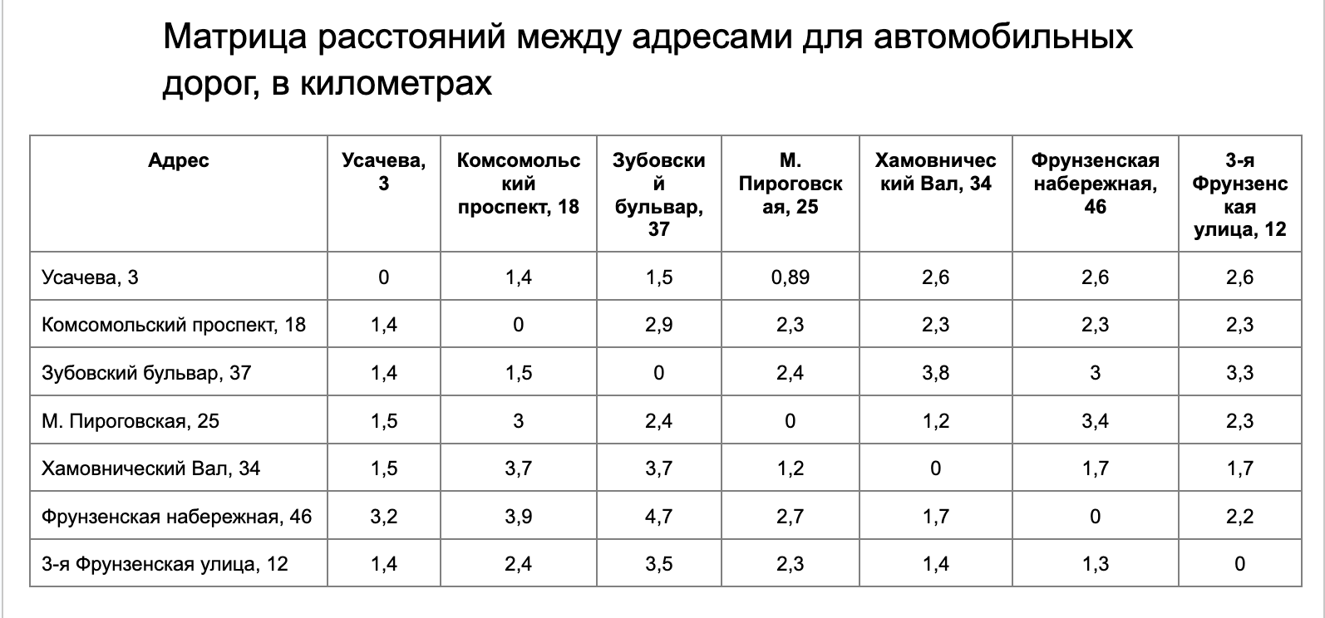
Расчёт стоимости поездки на собственном автомобиле происходит по формуле: | Р (итоговая) = t (время) * P (за время (20 р/км)).

